Hoja2
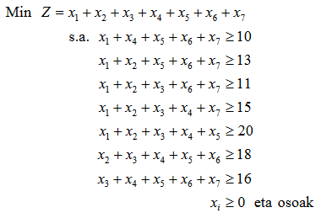
Erabaki-aldagaiak | x1 | x2 | x3 | x4 | x5 | x6 | x7
Kostuak | 1 | 1 | 1 | 1 | 1 | 1 | 1 | Helburu-funtzioa
Aldagaien balioak | 1 | 3 | 8 | 1 | 7 | 0 | 2 | 22

Murrizketak | Matrizea |  |  |  |  |  |  | Guztira |  | Gai askea
 | 1 | 0 | 0 | 1 | 1 | 1 | 1 | 11 | ≥ | 10
 | 1 | 1 | 0 | 0 | 1 | 1 | 1 | 13 | ≥ | 13
 | 1 | 1 | 1 | 0 | 0 | 1 | 1 | 14 | ≥ | 11
 | 1 | 1 | 1 | 1 | 0 | 0 | 1 | 15 | ≥ | 15
 | 1 | 1 | 1 | 1 | 1 | 0 | 0 | 20 | ≥ | 20
 | 0 | 1 | 1 | 1 | 1 | 1 | 0 | 19 | ≥ | 18
 | 0 | 0 | 1 | 1 | 1 | 1 | 1 | 18 | ≥ | 16

Hoja3
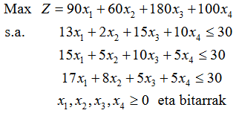
Erabaki-aldagaiak | x1 | x2 | x3 | x4
Kostuak | 90 | 60 | 180 | 100 | Helburu-funtzioa
Aldagaien balioak | 0 | 1 | 1 | 1 | 340

Murrizketak | Matrizea |  |  |  | Guztira |  | Gai askea
 | 13 | 2 | 15 | 10 | 27 | ≤ | 30
 | 15 | 5 | 10 | 5 | 20 | ≤ | 30
 | 17 | 8 | 5 | 5 | 18 | ≤ | 30

